Sheet1
판매자 신뢰 등급
목록 | 등급 | 조건 | AS-IS | TO-BE
 | 양말 | - | 급증하는 플랫폼 사용자로 인한 시스템 한계 이전보다 많은 데이터로 인한 기존 시스템 효율 저하 | 데이터 통합 관리 실시간 데이터 공유와 데이터 일관성 확보
 | 슬리퍼 | 판매 완료 1건 이상 | 물량 증가로 인한 재고 관리의 한계 실시간 재고 확인 불가능 및 검수 효율 저하 | 실시간 데이터 공유와 데이터 일관성 확보 On / Off 재고 관리 일관화
 | 크록스 | 판매 완료 5건 이상 총 판매 금액 100만원 이상 |  | 실시간 재고 확인 및 검수 효율 증가
 | 스니커즈 | 판매 완료 10건 이상 총 판매 금액 200만원 이상 | 한정판 구매를 위한 입찰 시스템 수요 증가 | 실시간 정보 공유로 입찰 시스템 안정성 확보
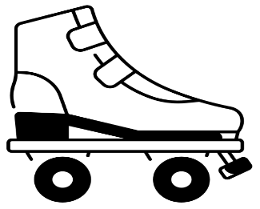 | 휠리스 | 판매 완료 20건 이상 총 판매 금액 500만원 이상 | 입찰 데이터 규모 증가로 인한 안정성 저하
 | 플라잉 슈크림 | 판매 완료 30건 이상 총 판매 금액 1000만원 이상 | 자금 유동 증가로 인한 재무 보고의 효율 저하 | 재무 데이터 정확성 향상
 |  |  | 규모가 커짐에 따른 자금 유동 복잡도 증가 | 중복 작업 감소 및 일관된 데이터 사용

